Sheet1
Willkommen bei TeamLab Spreadsheet Editor

Erstellen Sie die Kalkulationstabellen oder laden Sie die Excel-Dateien für die Bearbeitung direkt auf Ihrem TeamLab-Portal.

Bestellte PC-Komponenten
Position | Beschreibung | Durchschnittl. Preis (€) | Kunde | Anzahl
CPU | Modell 000-000-000 | 99 | David Connor | 3
Festplatte | Modell 000-000-000 | 110 | David Connor | 3
Motherboard | Modell 000-000-000 | 153 | David Connor | 3
Sound-Karte | Modell 000-000-000 | 70 | Anna Suarez | 2
Video-Karte | Modell 000-000-000 | 35 | ABC Family Insurance | 4

Bearbeiten Sie Ihre Kalkulationstabellen durch die Einfügung oder Entfernung der Zellen, Zeilen und Spalten, Vereinigung der Zellen, Bestimmung der Ränder.

Kopieren und fügen Sie die Daten in die Zellen ein, formatieren Sie den eingegebenen Text, ändern Sie das Zahlenformat, nutzen Sie die Tabellenvorlagen.

Nutzen Sie die Funktionen für die automatische Kalkulation. Sortieren und filtern Sie Ihre Daten.
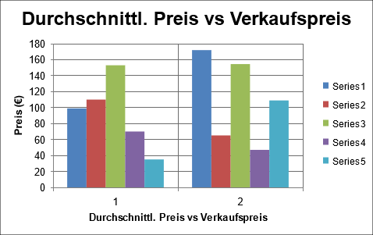
Stellen Sie Ihre Daten grafisch mithilfe der Diagramme dar. Fügen Sie die Bilder und Hyperlinks ein.

Einkommen pro Woche
ID | Position | Beschreibung | Kunde | Anzahl | Durchschnittl. Preis ($) | Verkaufspreis (€) | Betrag (€)
1 | CPU | Modell 000-000-000 | David Connor | 3 | 99 | 172 | 516
2 | Festplatte | Modell 000-000-000 | David Connor | 3 | 110 | 65.1 | 195.3
3 | Motherboard | Modell 000-000-000 | David Connor | 3 | 153 | 154.5 | 463.5
Summe: |  |  |  |  |  |  | 1174.80

Speichern, drucken oder laden Sie Ihre Kalkulationstabellen als .xls-, .xlsx-, .ods-, .csv- oder .html-Dateien herunter.

Geben Sie die Kalkulationstabelle für Ihre Kollegen frei, veröffentlichen Sie diese oder betten Sie diese in Ihre Webseite ein.

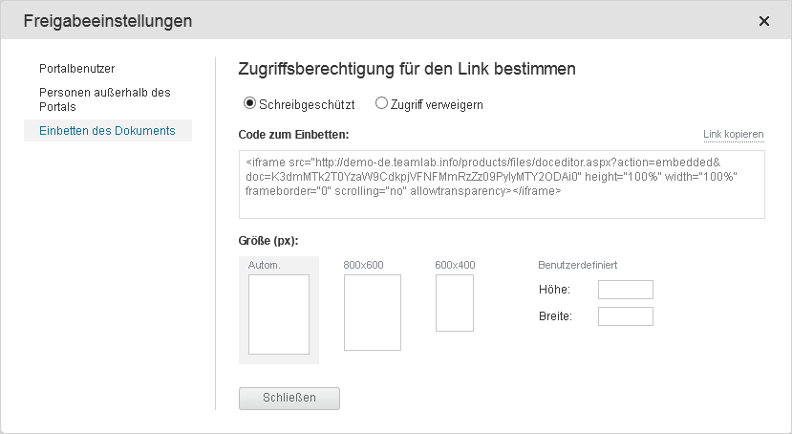
 |  |  | Um mehr zu erfahren, besuchen Sie unser Hilfe-Center

